Adressen-Gerlach-Standorte
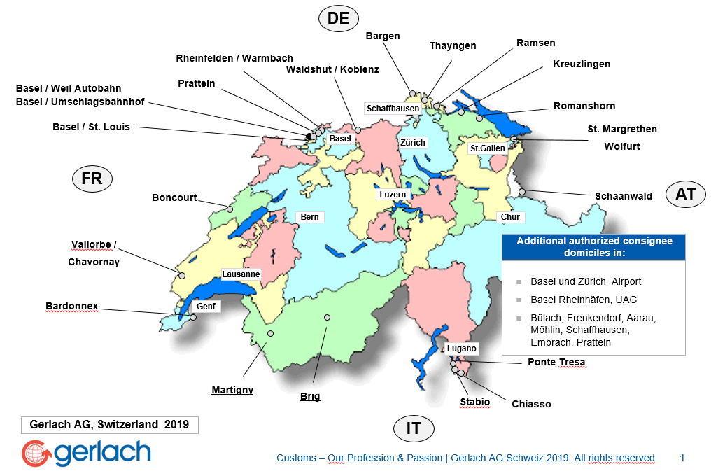
Standort | Adresse | PLZ | Öffnungszeiten Mo.-Fr. | Samstag
Abrechnung | Niderfeldstrasse 5 | 4133 | 07.30 - 17.30 | geschlossen
Bardonnex | Chem. des Epinglis 20 | 1257 | 07.00 - 12.00 / 13.00 - 17.00 | geschlossen
Bargen | Im Zollgebäude | 8233 | 07.00 - 18.00 | geschlossen
Basel UBF | Am Umschlagbahnhof 1 | 4057 | 07.30 - 12.00 / 13.00 - 17.00 | geschlossen
Basel-Weil am Rhein Export CH | Gemeinschaftszollanlage Autobahn A5 | DE-79576 | 07.30 - 18.00 | 08.00 - 12.00
Basel-Weil am Rhein Import CH | Gemeinschaftszollanlage Autobahn A5 | 4000 | 05.00 - 17.30 | 08.00 - 12.00
Boncourt | Autoroute de Douane | 2926 | 07.30 - 12.00 / 13.30 - 17.30 | geschlossen
Chiasso Strada | Via G. Porta 2 | 6830 | 06.00 - 19.00 | 07.30 - 12.00
Brig-Glis | Bielstrasse 1 | 3902 | 07.00 - 18.30 | geschlossen
Koblenz | Zollplatz 5 | 5322 | 07.30 - 17.30 | geschlossen
Kreuzlingen | Neue Grenzzollanlage Haus C | 8280 | 06.30 - 17.30 | geschlossen
Martigny | Rue des Finettes 55 | 1920 | 07.30 - 12.00 / 13.30 - 17.30 | geschlossen
Ponte Tresa | Vicolo Ponte Vecchio | 6988 | 07.30 - 12.00 / 13.30 - 18.00 | geschlossen
Pratteln CCT | Niderfeldstrasse 5 | 4133 | 07.00 - 17.30 | geschlossen
Rheinfelden Import CH | Gemeinschaftszollanlage | 4310 | 06.30 - 17.00 | geschlossen
Romanshorn | Friedrichshafener Strasse 51 | 8590 | 07.30 - 17.00 | geschlossen
Schaanwald | Beim Strassenzollamt | FL-9486 | 07.15 - 17.15 | geschlossen
St. Louis | Gemeinschaftszollamt Basel/St. Louis | 4000 | 07.00 - 12.00 / 13.00 - 18.00 | 08.00 - 12.00
St. Margrethen | Grenzstrasse 24 | 9430 | 07.00 - 17.30 | geschlossen
Stabio | Casa Croci Torti | 6855 | 07.30 - 18.00 | 07.30 - 12.00
Thayngen | Zollstrasse 81 | 8240 | 06.00 - 17.30 | 08.00 - 12.00
Chavornay | Rue de l' Industrie 4c | 1373 | 07.30 - 12.00 / 13.30 - 17.00 | geschlossen
Wolfurt | Senderstrasse 30 | AT-6960 | 07.00 - 17.00 | geschlossen
Waldshut | Georg-Wittig-Strasse 1 | DE-79761 | 05.00 - 19.00 | 08.00 - 12.00
Warmbach (Rheinfelden Export CH) | Gemeinschaftszollanlage | DE-79618 | 07.30 - 18.00 | geschlossen

